商品画像
商品画像例
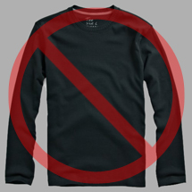
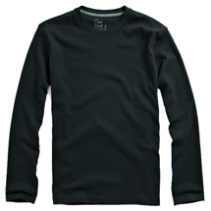
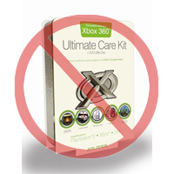

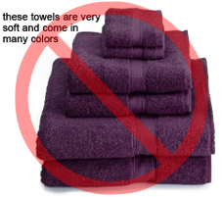
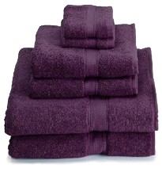
商品画像の基準
Amazon.co.jp への出品商品それぞれに、画像を1点以上設定する必要があります。鮮明で、商品を端的に表し、かつわかり易い画像を選んでください。商品を正確に表し、必要な情報を含み、購入者を引き付ける画像をお勧めします。販売商品のみを表示して、コーディネート品は省くか最小限にしてください。文字、ロゴ、挿入画像は使用できません。可能ならば、アングルや細部表示する部分を変えて、複数の画像を設定してください。商品を購入者にアピールする好機ですので、質の高い画像を用意することが重要です。
Amazon.co.jp は、この基準に反する画像を削除する権利を有します。
出品者は、送信する画像に関して必要となる権利をすべて保持していることを保証する責任があります。
純粋な白の背景
追加文字は不可
メイン画像
* メイン画像の背景は純粋な白を使用してください。純粋な白とは、RGB値が (255, 255, 255) で、Amazon.co.jp の商品検索画面や商品詳細ページによく調和します。
* メイン画像に、グラフィックやイラストを使用することはできません。商品に同梱されないアクセサリー類、購入者に誤解を与えるようなコーディネート品、商品の一部ではない文字、ロゴ、透かし、挿入画像も使用できません。 | 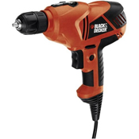 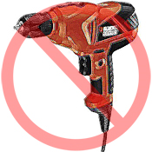 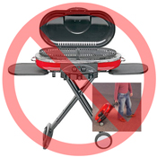  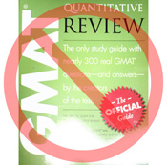
* 画像全体の85%以上を商品が占める必要があります。

グラフィック、イラストは不可
挿入画像は不可
品質の低い画像は不可

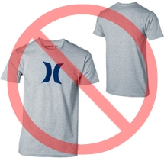
その他の画像
* メイン画像をその他の画像で補足説明することをお勧めします。その他の画像では、メイン画像では写っていない側面、使用方法、詳細などを表示してください。書籍用の画像には、裏表紙、見本ページ、出力画面の写しなどを含めるとよいでしょう。8点までの画像を追加できます。
* 白の背景を推奨しますが、必須ではありません。* その他の画像に、ロゴ、透かしを使用しないでください。アクセサリー類やコーディネート品は、購入者に誤解を与えないように表示してください。
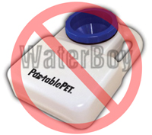
画像サイズ
ウェブサイト上でズーム機能を実現するためには、画像は高さ、幅のいずれかが1000ピクセル以上必要です。ズーム機能は、販売促進に有効な手段ですのでぜひご活用ください。画像ファイルは最長辺で500ピクセル以上必要です。 | 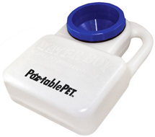 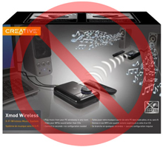
名前付けとフォーマット
透かし、ロゴは不可
箱詰めされた商品の画像は不可
複数画像の表示は不可
* JPEG (.jpg), TIFF (.tif), GIF (.gif) フォーマットが使用できます。（サイズが小さいので、処理やアップロードが高速なJPEG 形式を推奨します。）
* 画像をウェブサーバーに保存する時は、ファイル名として、商品SKUに続き、次のような画像タイプやバリアントコードを付けることをお勧めします。MAIN, PT01-PT08(その他の画像の場合)、 SWCH (通常は、複数のバリエーションが設定された商品に対してのみに使用できる、色見本画像) 例：8845013515.MAIN.jpg、8845013515.PT01.jpg、8845013515.SWCH.jpg |  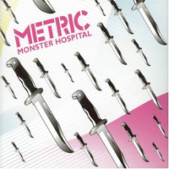 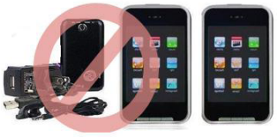 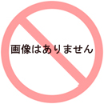
画像ファイルのアップロード
画像にファイル名を付けてウェブサーバーへ保存した後、在庫ファイルテンプレートの適切なセルに、画像ファイルのURLを記入してください。
Image Standards
代替画像は不可
アクセサリー類は不可
商品が画像枠に対して過小
Every product on Amazon needs one or more product images. Choose images that are clear, straightforward, and easy to understand. They must accurately represent the product and be information-rich and attractively presented. Show only the product that is being offered for sale, with minimal or no propping. Text, logos, and inset images are not allowed. Whenever possible, provide several images, with each one showing different angles and details of the product. This is your opportunity to show your product to your customer, so quality matters.
We reserve the right to reject images that do not meet our image standards.
It is your responsibility to ensure that you have all necessary rights to the images you submit.
MAIN Images
*The background for a MAIN image must be pure white (pure white blends in with the Amazon search and item detail pages, which have RGB values of 255,255,255).
*A MAIN image must not be a graphic or illustration and must not contain accessories that are not being dispatched with the product, props that may confuse the customer, text that is not part of the product, or any logos, watermarks or inset images.
*The product must fill 85% or more of the image.

Additional Images
*MAIN images should be supplemented with additional images showing different sides of a product, the product in use, or details that are not visible in the MAIN image. For media products, this could include the back cover, sample pages, or screenshots. You can add up to eight (8) images.
*A white background is recommended, but not required. Additional images may not include logos or watermarks, and all props or accessories must be presented in a way that will not cause customer confusion.
Image Examples
Image Size
Images should be 1000 pixels or more in either height or width as this will enable the zoom function on the website (zoom has been proven to enhance sales). Files measuring less than 500 pixels on the longest side will be rejected by our system.
Naming and formatting
*Amazon accepts JPEG (.jpg), TIFF (.tif), or GIF (.gif) file formats (JPEG files are preferred as they are smaller in size and can therefore be processed and uploaded more quickly).
Pure white background
No additional text
*A suggested way to name an image file is to save the image on your web server using the product SKU as the file name followed by the view type or variant code--MAIN, PT01-PT08 (additional images), SWCH (usually a colour swatch only used on products with more than one variation). Examples: 8845013515.MAIN.jpg, 8845013515.PT01.jpg, 8845013515.SWCH.jpg
Uploading your Image files
Once you have named the file and saved it to your web server, enter the URL of the image file in the appropriate cell of your product template.

No graphics/illustrations
No inset images
No poor quality images

No watermark/logo
Product not within packaging
No multiple views


No placeholder images
No accessories
Product not too small in frame

